ログイン
画面ID | LGI01 | 画面名 | ログイン画面 |  | 作成者 | 高橋 圭佑 | 更新日 | 2023-10-03

1
1
画面イメージ
 |  |  |  |  |  |  | 画面部品 | Action
 |  |  |  | ※エラーメッセージが表示された場合
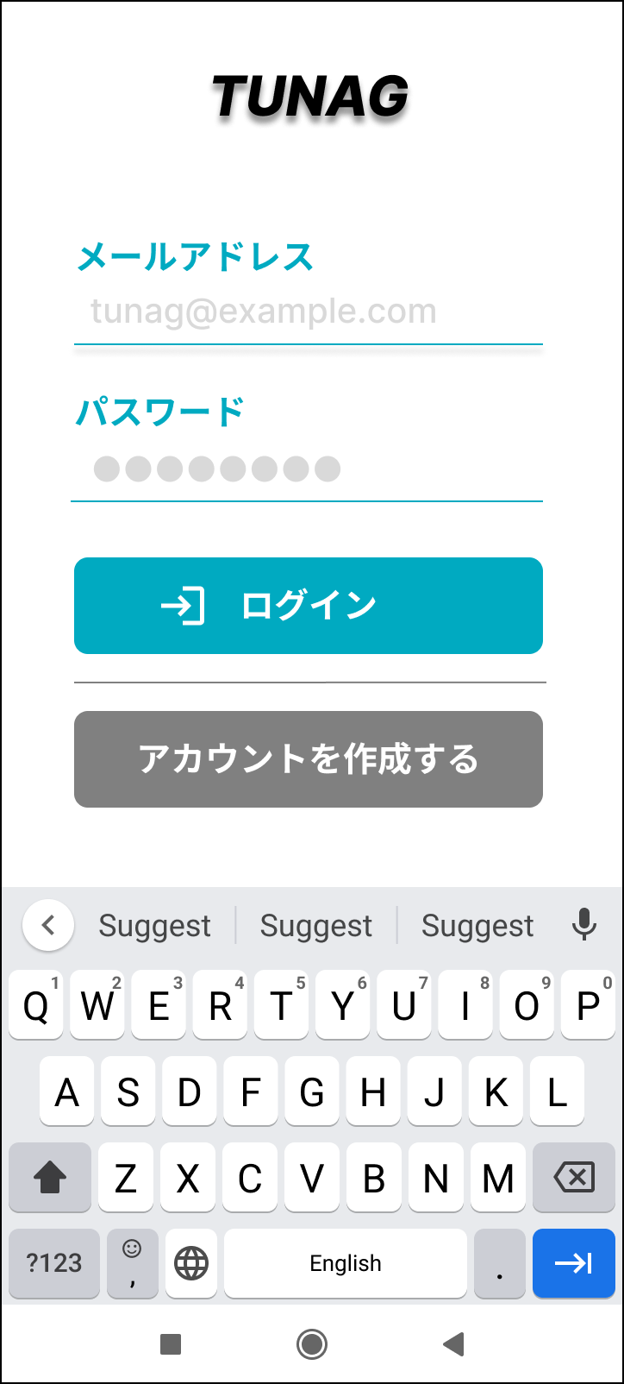
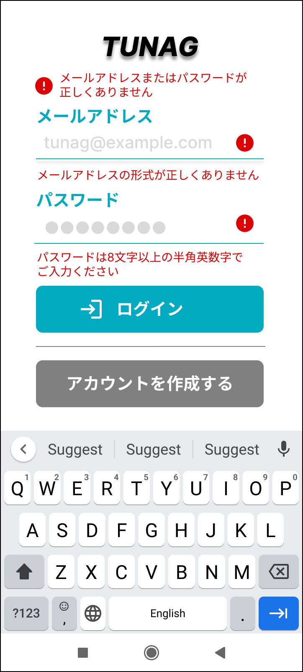
7

1

2
1
3
8

4
2
5
3
9

6
4

画面部品
No. | 部品名 | 種類 | 表示文字数 | 入力文字数 |  | 文字種 | 状態 | 備考
 |  |  |  | 最小 | 最大
1 | メールアドレス（ラベル） | ラベル
2 | メールアドレス（入力欄） | テキストボックス |  |  | 254 | 英数記号
3 | パスワード（ラベル） | ラベル
4 | パスワード（入力欄） | テキストボックス |  | 8 |  | 英数字
5 | 「ログイン」ボタン | ボタン |  |  |  |  | 非活性 | メールアドレス、パスワードどちらも入力欄に入力されたときに活性化
6 | 「アカウントを作成する」ボタン | ボタン
7 | ログインエラーメッセージ | ラベル |  |  |  |  |  | 入力値チェックでエラー時に表示
8 | メールアドレスエラーメッセージ | ラベル |  |  |  |  |  | 入力値チェックでエラー時に表示
9 | パスワードエラーメッセージ | ラベル |  |  |  |  |  | 入力値チェックでエラー時に表示

イベント
No. | Action | 処理 |  |  |  | メッセージ
1 | メールアドレス入力 | ■入力値チェック キーボードのDoneもしくはフォーカスアウトで入力値を確定。 入力されたメールアドレスに対してバリデーションを実施し、条件に満たない場合はエラーメッセージを表示する |  |  |  | ※エラーメッセージ メールアドレスの形式が正しくありません
2 | パスワード入力 | ■入力値チェック キーボードのDoneもしくはフォーカスアウトで入力値を確定。 入力されたパスワードに対してバリデーションを実施し、条件に満たない場合はエラーメッセージを表示する |  |  |  | ※エラーメッセージ パスワードは8文字以上の半角英数字でご入力ください
3 | 「ログイン」ボタン押下 | ■ログイン処理 ・メールアドレスが登録済みかつ、メールアドレスとパスワードが一致した場合はログイン成功とし、画面遷移。 ・メールアドレスが未登録または、メールアドレスとパスワードが一致しない場合はエラーメッセージを表示し、メールアドレスとパスワードの入力欄をクリアする。 |  |  |  | ※エラーメッセージ メールアドレスまたはパスワードが正しくありません
4 | 「アカウントを作成する」ボタン押下 | ユーザー新規登録画面へ遷移

